Sheet1
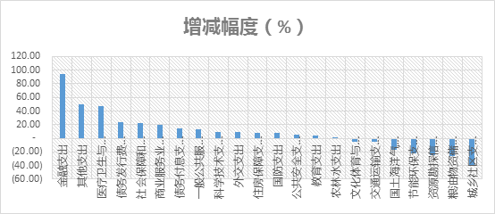
国防 | 9543.54 | 35%
债务利息 | 3,299.29亿 | 12% | yaku
科技 |  | 12% | yaku
公共安全 |  | 6% | yaku
教育 |  | 5%
物资储备 |  | 5%
公共服务 |  | 5%
社保 | 886.82亿元 | 4%
其他
医疗 | 124.29亿
total | 2.7万亿

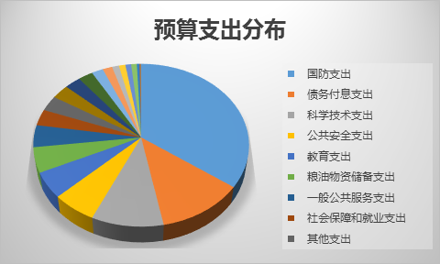

2016年中央本级支出预算花向哪儿？_界面新闻 · 商业.html

